상품제안서
파카소네트스텐레스스틸볼펜 | 상품코드: S22304

 |  |  |  |  |  |  | 02-713-8555 | www.synergygift.co.kr
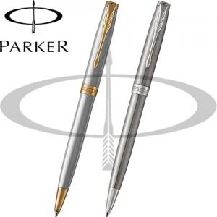

【상세/제작정보】

【인쇄/포장옵션】 | 레이저 / 포장지포장

【공급단가】 | 수량 | 10~ | 50~ | 100~ | 300~ | 500~
*VAT별도 | 스텐레스 스틸 GT | 172,990원 | 168,840원 | 161,920원 | 157,770원 | 153,620원

【상품 URL】 | https://www.synergygift.co.kr:443/src/goods_detail.php?gdno=22304

